상품제안서
락앤락 항균 비스프리 4호 | 상품코드: F17472

 |  |  |  |  |  |  | 02-412-0044 | www.easy1.co.kr
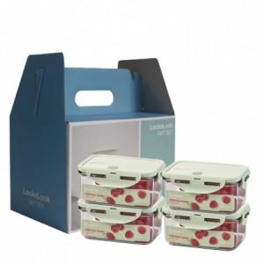

【상세/제작정보】 | 항균 99.9% 실리콘 패킹 사용으로 세균의 침투까지 꽉 잡아주는 완벽한 밀폐용기!

【인쇄/포장옵션】 | 스티커 / 포장불가능

【공급단가】 | 수량 | 100~ | 300~ | 500~ | 1,000~ | 3,000~
*VAT별도 | 단가 | 16,300원 | 15,600원 | 15,300원 | 15,000원 | 14,800원

【상품 URL】 | https://easy1.co.kr:443/src/goods_detail.php?gdno=17472

